Note
■ Business Flow

연차충당금 기준관리
연차충당금 예외관리
연차내역월배치

연차충당금생성(연도별, 월별)

연차충당금내역관리(연도별, 월별)

연차충당금 전표 생성 및 관리

■ 사용자/권한
 | 보상/근태 담당자 | C/R/U 권한

■ 특이사항

[가이드라인]
 | ※ Business Flow
 | -. 작성 설계문서에 포함되는 프로그램의 복잡성을 고려하여, 프로그램의 흐름도를 작성하여, 프로그램의 이해도를 높이기 위해 작성을 진행한다.
 | > 프로그램의 Screen이 3개이상일 경우, 프로그램의 사별, 플랜트별등 분기처리되는 Logic 존재 시 작성.
 | -. 본 프로그램의 전후 흐름을 파악하기 위한 비즈니스 사전 조건, 사후 조건 등을 서술형으로 기술하는 것도 가능하다.
 | -. 내용 변경 시 해당 변경 영역을 녹색박스로 표시, 박스 상단우측에 (개정이력 작성일 : 변경사항)을 기입한다. 삭제는 취소선 처리한다.이전 버전의 변경 표시와 셀 색은 초기화한다.(박스/표시 삭제)

 | ※ 사용자/권한
 | -. 사용자(액터)의 권한과 역할 설명한다.
 | -. 내용 변경 시 해당 변경 영역을 녹색박스로 표시, 박스 상단우측에 (개정이력 작성일 : 변경사항)을 기입한다. 삭제는 취소선 처리한다.이전 버전의 변경 표시와 셀 색은 초기화한다.(박스/표시 삭제)
 | ※ 특이사항
 | -. 특이사항 기술한다.

화면디자인
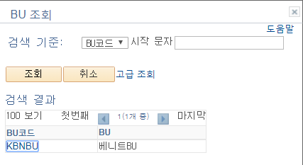
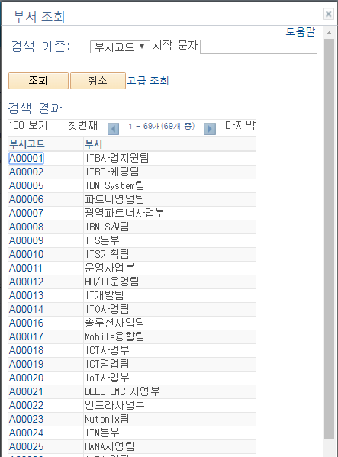
■ UI화면 스케치
사용자 권한 기준 BU 자동 셋팅
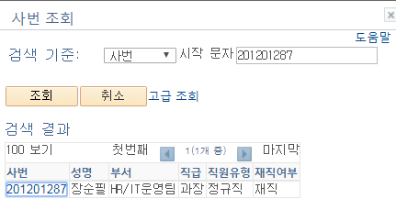
 | *기본화면
월별
연도별
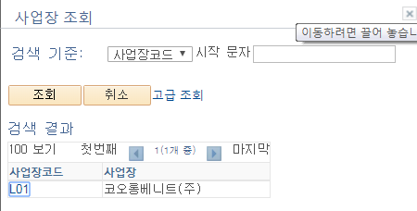

탭 선택 시 화면이동

'', 연중입사, 연중퇴사, 재직
 |  |  |  |  |  |  |  |  |  |  |  |  |  |  |  |  |  |  |  |  |  | * 업로드는 키값을 기준으로 숫자가 업데이트 된다.

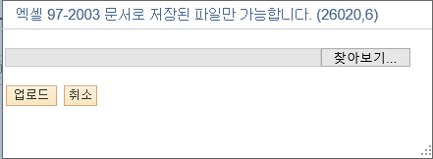

 | 인적사항
 | 기준년도 | 기준월 | 사번 | 성명 | 부서 | 직원유형 | 급여관리제도 | 직급 | 직책 | C/C | C/C명 | WBS | WBS명 | I/O | I/O명 | 연차기산일 | 재직상태 | 정산시작월 | 정산종료월 | 통상임금 | 연차1일기준급

 |  |  |  |  |  |  |  |  |  |  |  |  |  |  |  |  | 연중입사, 연중퇴사, 재직

 | (위 그리드에 이어서 계속)
 | 연차개수 및 정산 정보
 | 당해 일반연차 발생 | 당해 1년미만(전년) 발생 | 당해 1년미만(올해) 발생 | 당해 총 발생 | 당해 일반연차 사용 | 당해 1년미만(전년) 사용 | 당해 1년미만(올해) 사용 | 당해 총 사용 | 당해 일반연차 잔여 | 당해 1년미만(전년) 잔여 | 당해 1년미만(올해) 잔여 | 당해 총 잔여 | 의무사용연차 | 당해 일반연차 정산 | 당해 1년미만(전년) 정산 | 당해 1년미만(올해) 정산 | 당해 총 정산 | 차년 일반연차 발생 | 차년 1년미만(당해)이연 | 차년총발생

각 돋보기(검색팝업) 클릭 할 경우, 관련 내용이 호출되고 선택 가능 함.
 | (위 그리드에 이어서 계속)
 | 당해충당차년사용 금액 정보 |  |  |  |  |  | 전년충당당해사용 금액 정보 |  |  |  |  |  |  | 조정전표용내역
 | 연말충당목표액 | 월별 충당기준액 | 정산전충당잔액 | 당월충당액 | 전월대비 증감 | 정산후충당잔액 | 기초 충당잔액 | 정산전 차감누계액 | 정산전 충당잔액 | 당월 차감액 | 전월대비 증감 | 정산후 차감누계액 | 정산후 충당잔액 | 실 재직자 정산수당 | 실 차년도 총발생 충당금액

사용자 권한 기준 BU 자동 셋팅

월별
연도별

탭 선택 시 화면이동

'', 연중입사, 연중퇴사, 재직

 | 인적사항 |  |  |  |  |  |  |  |  |  |  |  | 당해년도 및 차년도 발생연차 관련내용
 | 기준년도 | 사번 | 성명 | 부서 | 직원유형 | 급여관리제도 | 직급 | 직책 | 연차기산일자 | 재직상태 | 시작월 | 종료월 | 당해사용기초충당잔액 | 당해년발생휴가일수(A) | 전년1년미만이연일수(B) | A+B | 의무사용일수 | 당해충당 차년사용 기초충당잔액 | 차년발생 휴가일수(C | 당해1년미만 이연예정일수(D) | C+D | 전전년충당 전년사용 당해지급예정액(연차수당 지급예정액)

 |  |  |  |  |  |  |  |  |  | 연중입사, 연중퇴사, 재직 | 01,02,03……12 | 01,02,03……12

 | ■ 추가설명 (선택)

 | ▶ 파일 업로드 기능을 제공하되, 파일업로드 시에는 해당 항목의 계산이 완료된 값을 그대로 업로드 한다.
 | ▶ 계산된 내용을 수정/저장한다.
 | ▶
 | ▶
 | ▶

 | [가이드라인]
 |  |  | ▶화면 디자인은 화면의 구조와 내용을 이해할 수 있도록 그리면된다. 모든 방법 가능하다. UI개발툴(XPlatform, ABAP 등)을 이용하여 그리거나, PPT, 워드, 손그림gif도 가능.
 |  |  |  | * 단, 손그림의 경우 화면 개발 후 화면덤프로 교체 필요함.
 |  |  | ▶화면사이즈를 명확히 해야하는 경우는 디자이너와 상의하여 화면크기를 미리 정의하여 위와 같이 눈금형태의 템플릿을 제공받아 사용한다.
 |  |  |  | *[R] readonly, default setting

ERD
■ ERD (혹은 테이블 설명)
* 연차충당금내역 정보 연도별 Record KLLHT_ANHD_YEAR
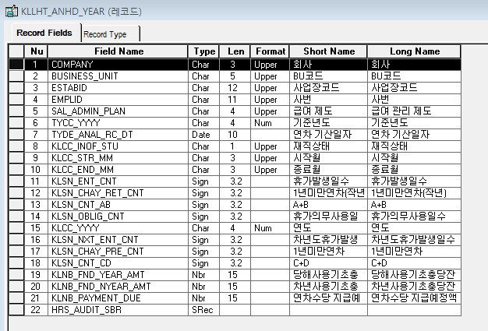
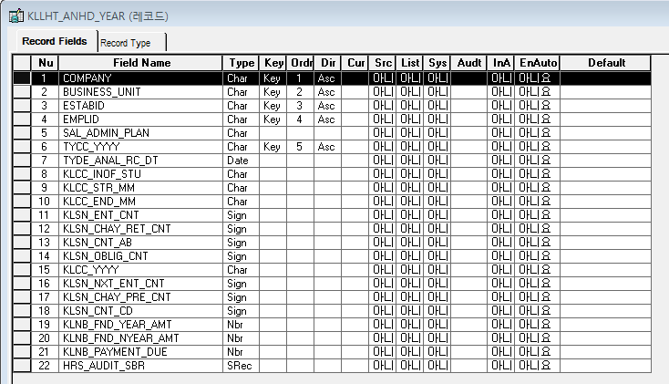

* 연차충당금내역 정보 월별 Record KLLHT_ANHD_MON
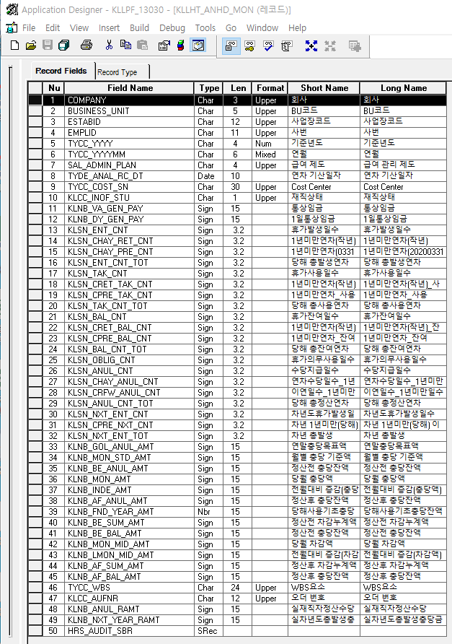
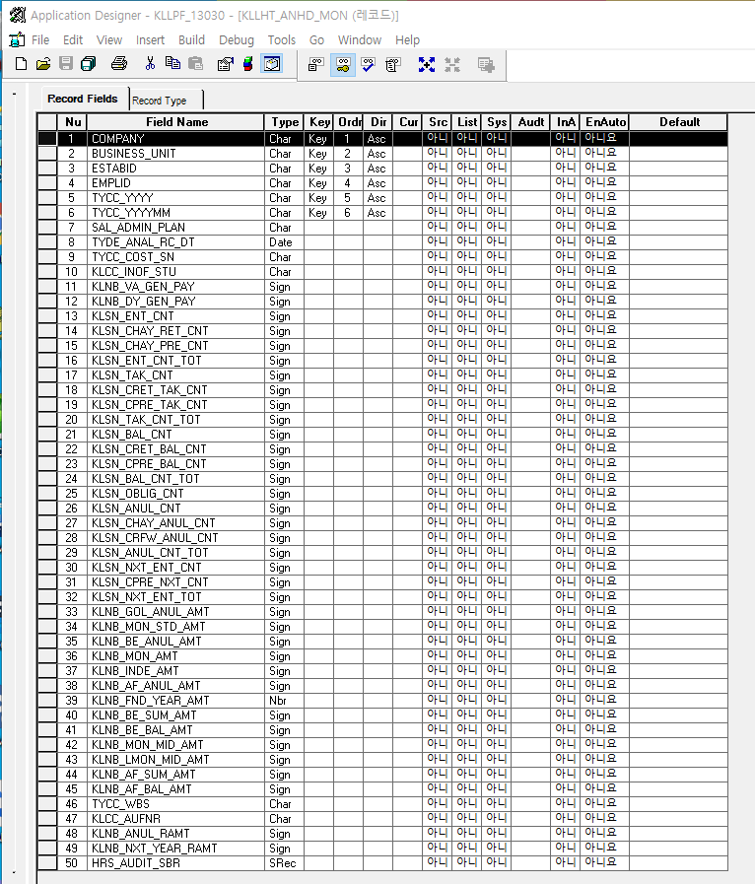

TYCCV_COMP_SRH | TYCCV_BZ_SRH

TYCCV_ESTABID | TYCCV_DEPT_SRH

TYCCV_EMPL_NM

Event 작성가이드
◈ 화면Control
 | ■ UI화면 요소 설명
 | Screen 영역 | Screen Object | 속성 | Default(초기화) | Default(초기화) | Default(초기화) | 필수 | 필수 | 필수 | Validation | Validation | Validation | Event
 |  |  |  | 본사 권한 | 매장 권한 | LoV | Master 조회 | Master 저장 | 상세조회 | Master 조회 | Master 저장 | 상세조회
1
 | Master 버튼 | 조회 | 버튼 | 활성 | 활성 |  |  |  |  |  |  |  | 클릭시 > [Master 조회logic]
 |  | 저장 | 버튼 | 활성 | 비활성 |  |  |  |  |  |  |  | 클릭시 > [Master 저장logic]
2
 | 상세 버튼 | 상세 조회 | 버튼 | 활성 | 비활성 |  |  |  |  |  |  |  | 클릭시 > [상세조회logic]

◈ logic
 | ■ 로직 설명
 | Logic명 | 처리방법 | 변경일 | 내용 |  |  |  | 메시지
 | Master 조회logic | 서버(CSI) |  | input : 재고DO
3
 |  |  |  | process : 재고DO 검색조건을 확인한다 검색 조건이 없으면 검색 조건을 넣으라는 메시지를 보내준다. 검색 조건이 있으면 검색 조건으로 재고 목록을 조회한다. data참조> [Master 조회] |  |  |  | [MSG(E)] MSG001 : 검색조건을 입력하세요.
 |  |  |  | exception :
 |  |  |  | output : List<재고DO>
 | Master 저장logic |  |  | input : 재고DO
 |  |  |  | process :
 |  |  |  | exception :
 |  |  |  | output : List<재고DO>
 | 상세조회logic | 서버 |  | input : 재고DO |  |  |  | [MSG(E)] MSG002 : ~~는 필수 입력입니다.
 |  |  |  | process :~~~~~~~~~~~~~~ data참조> [상세 조회 ]
 |  |  |  | exception :
 |  |  |  | output : List<재고DO>

◈ data
 | ■ Data 매핑 설명
 | 화면 |  | Xplatform |  | DB |  | calcuration
 | Screen Object |  | Dataset | 화면컬럼 ID | 테이블 | 칼럼 | Master 조회 | 상세조회
 | Master영역 | 부서코드 | dsCond | brndCd | ABCD | dept_cd
 |  | 부서명
 |  | 매장SEQ | dsCond | shopSeq | ABCD | shop_seq
 |  | 매장명
 |  | 매출액 From |  |  |  |  | [실판매가] 합계
 |  | 매출액 To | dsCond | mobileNo | ABCD | mobile_no
 | Grid영역 | Check
 |  | Status
 |  | 등록매장 | dsInfoList | regShopNo | ABCD | REG_SHOP_NO
 |  | 판매매장 | dsInfoList | saleShopNo | ABCD | SALE_SHOP_NO
 |  | 카드번호 | dsInfoList | cardNo | ABCD | CARD_NO
 |  | 고객번호 | dsInfoList | custNo | CUSTOMER | CUST_NO
 |  | 성명 | dsInfoList | custNo | CUSTOMER | CUST_NM

 | [가이드라인]
 | 1 : 화면Control의 Screen Object 중 event가 있다면(버튼/팝업) "필수", "Validation" 항목을 추가하고 내용을 작성한다.
 | 2: 화면Control의 Event 에서 [logic]을 작성하면 logic 탭에서 상세 내용을 기술한다.
 | 3: logic의 내용에서 [data참조]를 작성하면 data 탭에서 상세 내용을 기술한다.

